Hoja1
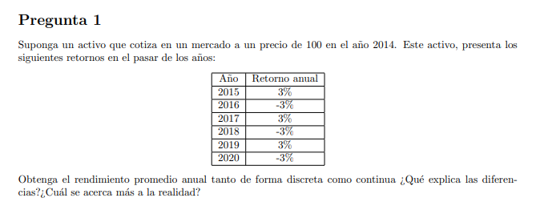
año | retornos | Precios |  | retorno logaritmico |  | retornos disc+1
2014 |  | 100
2015 | 0.030 | 103 |  | 0.029558802242 |  | 1.030
2016 | -0.030 | 99.91 |  | -0.030459207485 |  | 0.970
2017 | 0.030 | 102.9073 |  | 0.029558802242 |  | 1.030
2018 | -0.03 | 99.820081 |  | -0.030459207485 |  | 0.970
2019 | 0.03 | 102.81468343 |  | 0.029558802242 |  | 1.030
2020 | -0.03 | 99.730242927 |  | -0.0304592074847087 |  | 0.970

promedio | 0.000 |  | promedio | -0.0004502 | promedio geo -1 | -0.000450101
valor futuro | 100 |  | valor futuro | 99.7301822682168 | valor futuro | 99.73024292710
 |  |  |  | diferencia por error de cálculo excel

